Sheet1
基本信息 | 填写内容
姓 | HAN
名 | BANGYAO
中文名 | 韩邦耀
是否有曾用名 | FALSE
性别 | MALE
婚姻状况 | SINGLE
出生年月日 | 2000-11-04
出生省份 | HENAN
出生城市 | ZHENGZHOU
出生国家 | CHINA
国籍 | CHINA
身份证号 | 410105200011040076
目前住址信息
（目前）家庭地址 | Flat 421, Nelson St, Nottingham NG1 1EB
家庭城市 | Nottingham
家庭省/州 | Nottinghamshire
家庭所在国 | UNITED KINGDOM
家庭邮编 | NG1 1EB
主要电话 | 447840400864
近五年电话 | 15837182393
个人邮箱 | bangyaohan1104@163.com
近五年邮箱 | 915498553@qq.com

社交媒体（至少填写两个）
新浪微博
QQ | 915498553
Facebook
Twitter
Instagram | narashikamaru777
抖音
YouTube | narashikamaru777

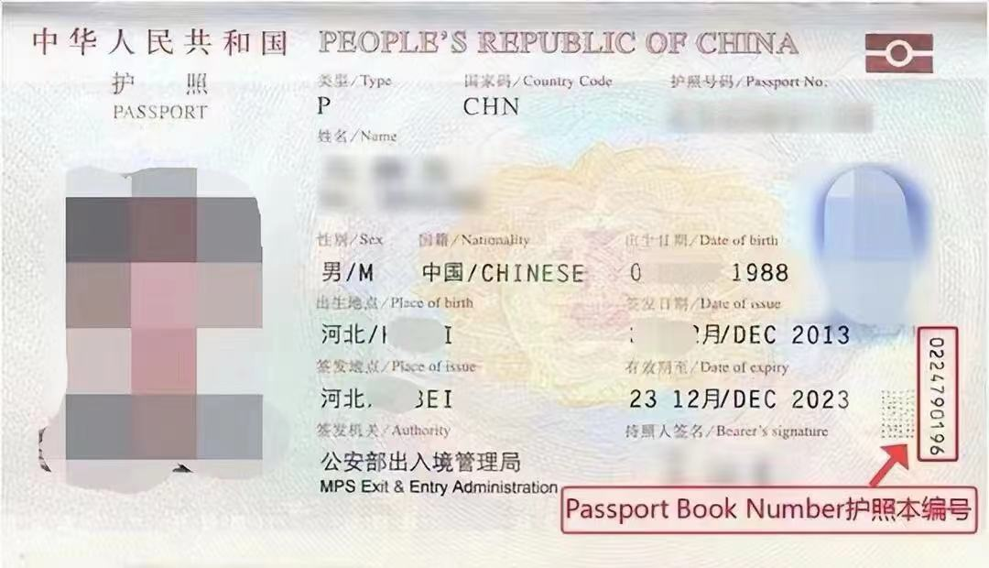
护照信息
护照号 | EL2265778
护照本编号 | 2042163238
护照签发国家 | CHINA
护照签发城市 | ZHENGZHOU
护照签发省/州 | HENAN
护照签发国家 | CHINA
护照签发日期 | 2023-10-20
护照到期日期 | 2033-10-19

父母信息（姓名填写拼音）
父亲姓 | HAN
父亲名 | XINAN
父亲出生日期 | 1974-01-23
母亲姓 | ZHANG
母亲名 | XIAOYAN
母亲出生日期 | 1975-06-28

目前学校信息
当前学校/单位 | University Of Nottingham
当前学校/单位地址 | Nottingham NG7 2RD
当前城市 | Nottingham
当前州/省 | Nottinghamshire
当前邮编 | NG7 2RD
当前学校电话 | 441159515151
当前学校所在国家 | UNITED KINGDOM
入学日期 | 2024-09-23
专业描述 | Studying Marketing with a focus on consumer behavior, brand management, and digital strategies.

高中/本科信息（如果目前是本科在读，就填高中；硕士在读，就填本科）
学校名称 | Henan University of Technology
学校地址 | No. 100 Lianhua Street, Zhengzhou High-Tech Development Zone, Henan, P.R.China
学校城市 | ZHENGZHOU
学校州/省 | HENAN
学校邮编 | 450001
学校所在国家 | CHINA
教育开始时间 | 2019-09-21
教育结束时间 | 2021-05-31
所学专业/课程 | Accounting

旅游过的国家
国家数量 | 2
去过的国家1 | 韩国
去过的国家2 | 英国
去过的国家3
去过的国家4
去过的国家5
去过的国家6
去过的国家7
去过的国家8
去过的国家9
去过的国家10

是否去过美国 | No
去美年月日
去美城市
去美所在州
是否有美国驾照 | No
美国驾照号码
驾照颁发州

是否曾有美国签证 | No
美国签证号
签证签发日期
签证到期日期
签证签发地
签证类型
签证状态
是否被拒签 | No
被拒签原因

工作信息（没有工作经验就可以空着下面）
是否有工作经历 | No
前学校/单位
前学校/单位地址
前城市
前州/省
前邮编
前单位电话
前单位国家
前单位开始日期
前单位结束日期
前主管姓
前主管名

空着就行下面的信息
姓氏电报码 | 7281
名字电报码 | 6721 5069
计划到达年份 | 2025
计划到达月份 | 9
计划到达日期 | 12
计划停留天数 | 7
酒店地址 | 228 West 47th Street
酒店名称 | Hotel Edison Times
酒店城市 | NEW YORK
酒店州 | NEW YORK
酒店邮编 | 10036
酒店电话 | 12128405000
酒店邮箱 | reservations@edisonhotelnyc.com
入住日期 | 2025-08-15
退房日期 | 2025-08-21
旅行费用支付人 | S
其他支付者
与支付者关系
支付者地址
支付者城市
支付者州
支付者国家
支付者邮编
支付者电话
支付者邮箱
语言1 | CHINESE
语言2 | ENGLISH
Application ID

